Sheet1
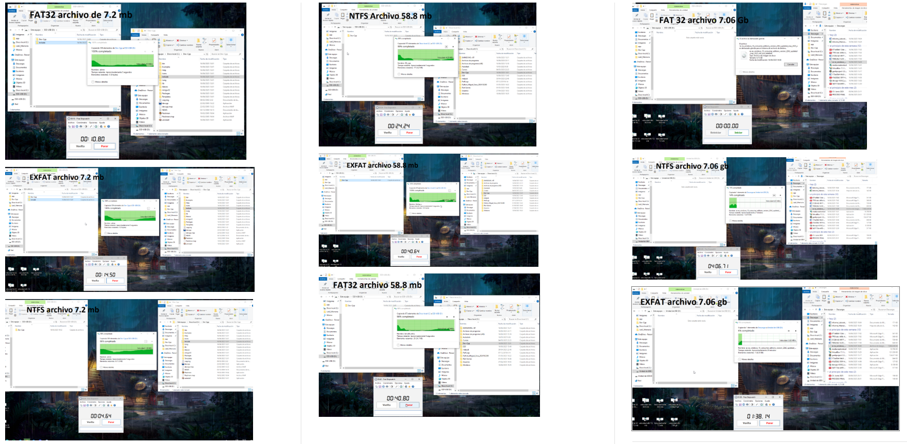
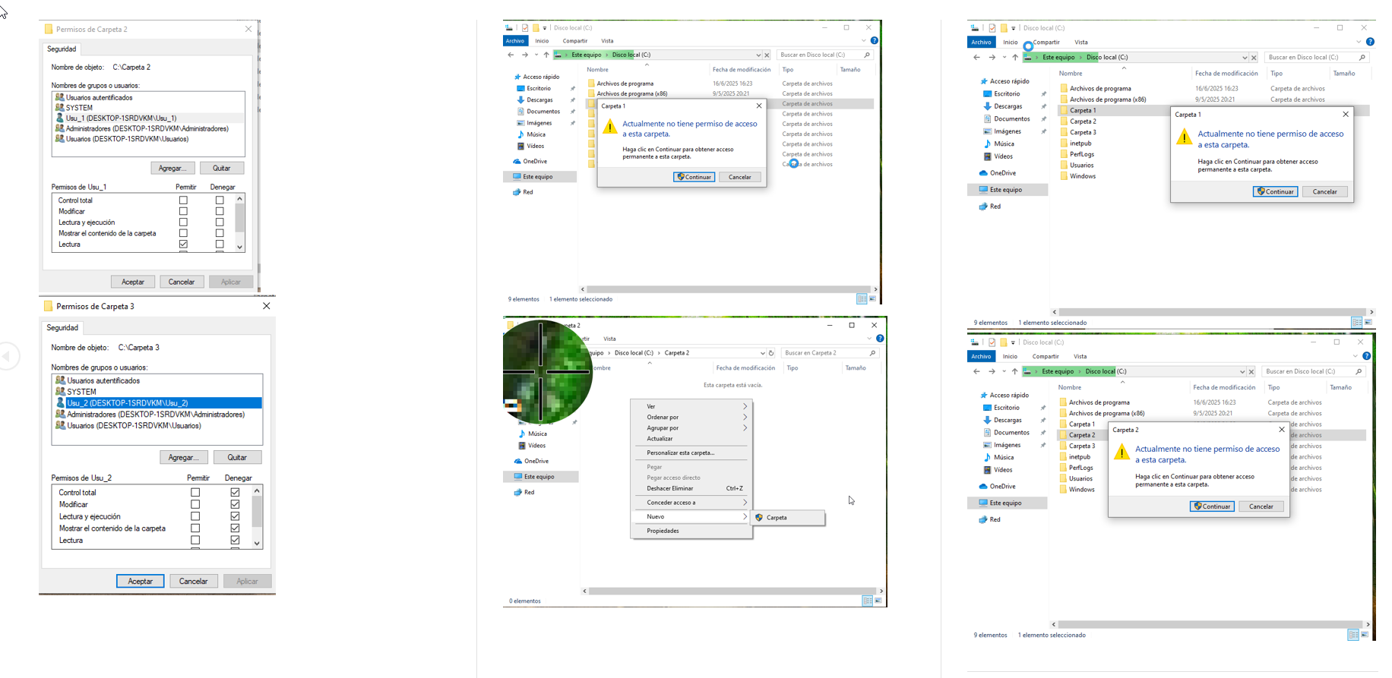
Sistema de Archivos | Tamaño del Archivo | Tiempo de Transferencia | Velocidad Aproximada | Observaciones / Limitaciones | Carpeta | Usuario | Acceso | Lectura | Escritura
FAT32 | 7.2 MB | 10.8 s | 0.67 MB/s | _____________ | Carpeta 1 | Usu_1 | NO | NO | NO
EXFAT | 7.2 MB | 1.5 s | 4.80 MB/s | Buen rendimiento. Soporta archivos grandes | Carpeta 1 | Usu_2 | SI | SI | SI
NTFS | 7.2 MB | 4.64 s | 1.55 MB/s | Seguro, más lento con archivos pequeños | Carpeta 2 | Usu_1 | SI | SI | NO
FAT32 | 58.8 MB | 40.8 s | 1.44 MB/s | Razonable pero lento con archivos medianos | Carpeta 2 | Usu_2 | SI | SI | SI
EXFAT | 58.8 MB | 6.64 s | 8.86 MB/s | Muy rápido para archivos medianos | Carpeta 3 | Usu_1 | NO | NO | NO
NTFS | 58.8 MB | 24.24 s | 2.43 MB/s | Intermedio y robusto | Carpeta 3 | Usu_2 | NO | NO | NO
FAT32 | 7.06 GB | No permitido | ❌ | No admite archivos >4 GB
EXFAT | 7.06 GB | 1864.43 s | 182 MB/s | Más lento queNTFS con archivos grandes
NTFS | 7.06 GB | 1560.25 s | 28.7 MB/s | Transferencia fluida de archivos grandes

 | Mediciones en Los tres fromatos |  |  |  | Permisos de seguridad para Usu_1 y Usu_2 y evidencias al intentar modificar o leer carpetas

